Open bak
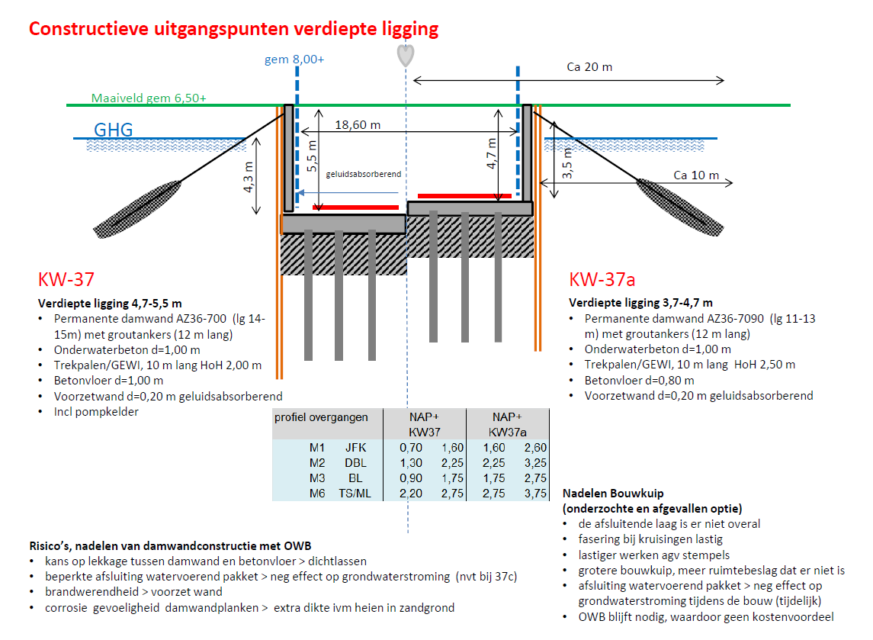
Invoervariabelen
 | Omschrijving |  | Aantal | Eenheid | Opmerking
 | Aantal rijstroken voor (gehele) wegprofiel |  | 6 | # | Minimumwaarde = #2
 | Lengte bak (excl toeritten) |  | 1 | km1

Standaardparameters
 | Omschrijving |  | Aantal | Eenheid | Opmerking
 | Breedte rijstrook incl. belijning |  | 3.5 | m1
 | Breedte redresseerstrook |  | 0.6 | m1 | Aan beide zijden rijbaan.
 | Inwendige hoogte van bak |  | 5 | m1
 | Wanddikte voorzetwand |  | 0.2 | m1
 | Vloerdikte beton |  | 1 | m1
 | Vloerdikte OWB |  | 1 | m1 | Bron Gerard Broekstra
 | Wapeningsstaal |  | 0.12 | ton/m3
 | Dikte toplaag |  | 0.07 | m1
 | Dikte tussenlaag |  | 0.07 | m1 | Dikte onder en tussenlaag min. 25 cm volgens Günter Röring
 | Dikte onderlaag |  | 0.18 | m1 | Dikte onder en tussenlaag min. 25 cm volgens Günter Röring
 | Dikte funderingslaag |  | 0.25 | m1 | 30 cm volgens Gerard
 | Dikte zandbed |  | 0.5 | m1 | Toplaag mag niet meegerekend worden volgens Günter Röring. Min. profieldikte 1m.
 | Percentage belijnde lengte bij niet doorgetrokken streep |  | 25%
 | Hellingsgraad snelweg richting viaduct |  | 40 | m/m | Dit komt overeen met een helling van 2,5%
 | Aantal kantstrepen |  | 4
 | Gewicht stalen damwand |  | 0.169 | ton/m2 | AZ36-700N: mass per m2 of wall
 | Hart op hart afstand heipalen |  | 2 | m1
 | Grout per groutanker |  | 5 | m3/stuk | Obv aannames N65
 | Staal per groutanker |  | 176.88 | kg/stuk | Jetmix ankertabel
 | Hart op hart afstand groutankers |  | 4.2 | m1 | Om de 3 damwandenplanken (à 1,4m)

Berekeningen
 | Lengte onderliggend grondlichaam toe- of afrit |  | 200 | m1
 | Lengte toe- of afrit |  | 200.06 | m1
 | Profieldikte snelweg |  | 1 | m1
 | Breedte rijbaan |  | 23.4 | m1
 | Breedte bak (incl wanden) |  | 23.8 | m1
 | Diepte bak (incl vloer) |  | 6 | m1
 | Aantal trekpalen |  | 5950 | stuks
 | Lengte trekpalen |  | 10 | m1
 | Aantal groutankers in bak |  | 476 | stuks
 | Oppervlak doorsnede trekpalen |  | 0.16 | m2
 | Damwandlengte |  | 15 | m1 | O.b.v. tekening N65
 | Aantal onderbroken strepen |  | 4

DuboCalc-invoer | Invoer 2 varianten: 2*2 en 2*3 rijstroken |  |  |  | Diepte: 5m;
 | Omschrijving | Aantal | Eenheid | DuboCalc-item 6.0 | Opmerking | Hoeveelheid | Eenheid
Lengte bak excl toeritten (km)
 |  |  |  |  | Wanddikte: 1m
Wandconstructie - rechte bak | Voorzetwand | 10000 | m2 | Betonplaat, gewapend |  | 10000 | m2
 | Damwand | 5070 | ton | Damwand, staal |  | 30000 | m2
 | Groutankers | 2381 | m3 | Ankers, met groutelement | buisdiameter x wanddikte; 82,5 x 17,5 mm | 476 | st
 |  | 84 | ton

Vloerconstructie | Vloer | 23800 | m3 | 42 BETONCONSTRUCTIES, 42.34 ONDERWATERBETON, Onderwaterbeton C3037 | Vloerdikte: 1,5m | 23800 | m3
 |  | 23800 | m3 | Betonmortel voor GWW C3037 CEM III 2386 kgm3 compleet |  | 23800 | m3
 | Trekpalen | 9520 | m3 | Paal, beton | Trekpalen h.o.h. 2 m | 59500 | m1

Verharding in bak | Toplaag | 1638 | m3 | DZOAB 0PR | aanname: 2,5 ton/m3 | 4095000 | kg
 | Kleeflagen | 23400 | m2 | Bitumen emulsie kleeflaag 0,4 kgm2 | kleeflagen tussen toplaag en open bak | 23,400 | m2

Wegmarkering in bak | Kantstrepen | 4 | km1 | Lengtemarkering, thermoplastisch, doorlopend |  | 4,000 | m1
 | Onderbroken strepen | 1 | km1 | Lengtemarkering, thermoplastisch, doorlopend |  | 1,000 | m1

Grondverzet | Ontgraven grond bak | 142800 | m3 | Ophoogmateriaal, grond | LET OP!, vrijkomend materiaal (invoer conform Protocol) | 142800 | m3

Geleiderails | Geleiderails | 1000 | m1 | Nieuwe stalen geleiderails type F2DL 40080 |  | 1000 | m1

Toeritten |  |  |  |  | Hellingshoek 40 m/m
Wandconstructie
 | Damwand | 1420 | ton | Damwand, staal |  | 8400 | m2
 | Voorzetwand | 2800 | m2 | Betonplaat, gewapend |  | 2800 | m2

Verharding op toe- en afrit | Toplaag | 655 | m3 | DZOAB 0PR | aanname: 2,5 ton/m3 | 1638512 | kg
 | Tussen- en onderlaag | 2341 | m3 | AC bin base 50%PR cat. 2 | aanname: 2,5 ton/m3 | 5,851,828 | kg
 | Kleeflagen | 18726 | m2 | Bitumen emulsie kleeflaag 0,4 kgm2 | kleeflagen tussen toplaag en tussenlaag, en tussen tussenlaag en onderlaag | 18,726 | m2
 | Funderingslaag | 9363 | m2 | Funderingslaag Hydraulisch menggranulaat 250mm |  | 2,341 | m3
 | Zandbed | 4681 | m3 | Ophoogmateriaal, zand |  | 4,681 | m3

Wegmarkering op toe- en uitrit | Kantstrepen | 0.80 | km1 | Lengtemarkering, thermoplastisch, doorlopend |  | 800 | m1
 | Onderbroken strepen | 0.20 | km1 | Lengtemarkering, thermoplastisch, doorlopend |  | 200 | m1

Grondverzet | Ontgraven grond toe- en afrit | 57138 | m3 | Ophoogmateriaal, grond | LET OP!, vrijkomend materiaal (invoer conform Protocol) | 57138 | m3

Geleiderails |  | 400 | m1 | Nieuwe stalen geleiderails type F2DL 40080 |  | 400 | m1

